Шапка
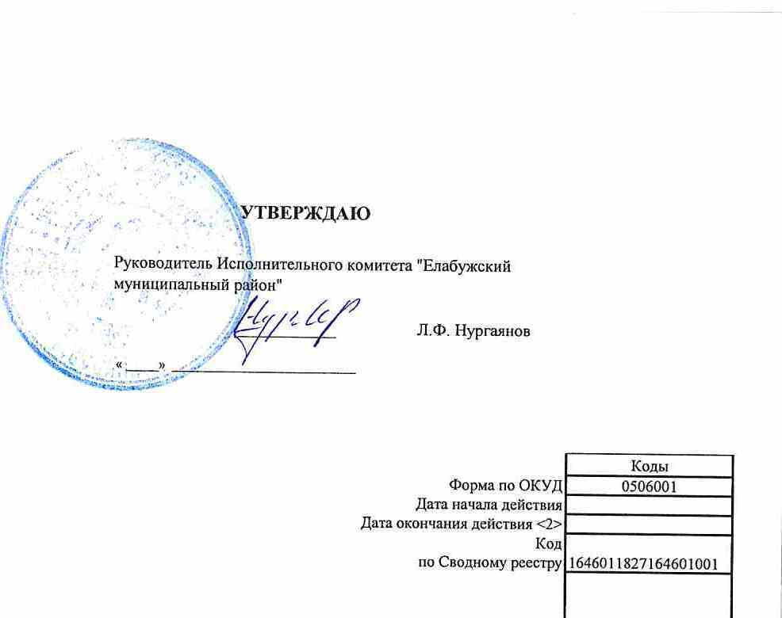

 |  |  |  |  |  |  |  |  |  | УТВЕРЖДАЮ
 |  |  |  |  |  |  |  |  | Руководитель Исполнительного комитета "Елабужский муниципальный район"

 |  |  |  |  |  |  |  |  | _______________________________ |  |  | Л.Ф. Нургаянов

 |  |  |  |  |  |  |  |  | «_____» ____________________________________

 |  | ОТЧЕТ О ВЫПОЛНЕНИИ МУНИЦИПАЛЬНОГО ЗАДАНИЯ № 1
 |  | на | 2022 | год и плановый период | 2023 | и | 2024 | годов |  |  |  | Коды
 |  |  |  |  |  |  |  |  |  |  | Форма по ОКУД | 0506001
 |  |  |  |  |  |  |  |  |  |  | Код | 1646011827164601001
Наименование муниципального учреждения | МБДОУ детский сад № 34 "Радуга" комбинированного вида Елабужского муниципального района |  |  |  |  |  |  |  |  |  | по Сводному реестру
 |  |  |  |  |  |  |  |  |  |  | по ОКВЭД | 85.11, 88.9
Виды деятельности муниципального учреждения
 | Дошкольное образование
Вид муниципального учреждения | бюджетное
Периодичность | ежегодная

